Hoja1
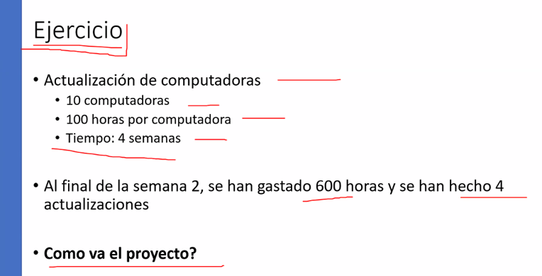
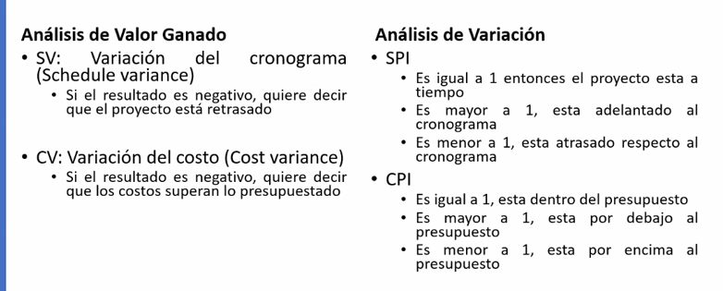
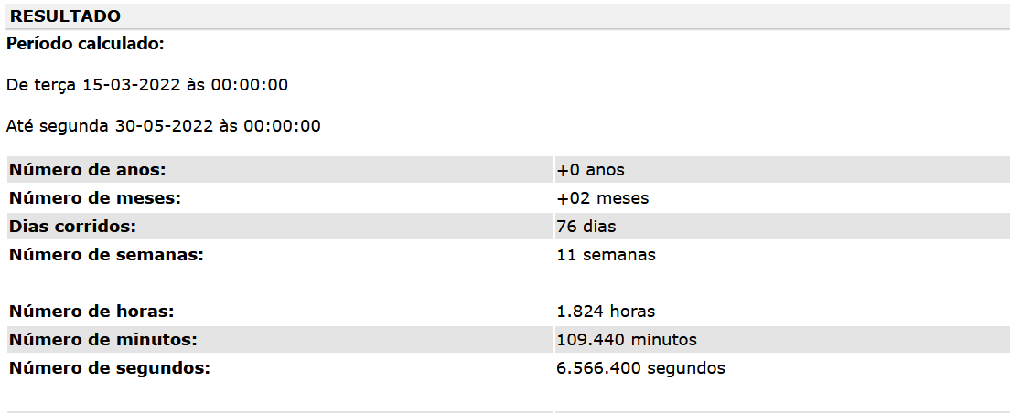
 |  |  |  |  |  |  |  |  |  |  | Planeado |  | Ejecutado
 |  |  |  |  |  |  |  |  |  |  | horas | meses | horas | meses
INDICADOR | FORMULA | CALCULO | VALOR | INTERPRETACION |  |  |  |  |  | 4 | 16 | enero | 4 | enero
PV | suma valor planeado | 16*4 | 100.00 |  |  |  |  |  |  | 4 | 16 | febrero | 4 | febrero
AC | Suma gastos incurridos | Las horas que llevo | 16 |  |  |  |  |  |  | 6.5 | 26 | marzo | 8 | marzo
EV | suma valor ganado | las horas que deberia llevar | 58 |  |  |  |  |  |  | 6.5 | 26 | abril | 0 | abril
CV | EV-AC | Si voy arriba o abajo del presupuesto | 42 | Los costos superan el presupuesto |  |  |  | 33.33 | Días | 4 | 16 | mayo | 0 | mayo
SV | EV-PV | Negativo, va atrasado | -42.00 | El proyecto está atrasado |  |  |  |  | 3 horas diarias |  | 100 | TOTAL | 16 | TOTAL
CPI | EV/AC | Rendimiento | 3.63 | Rendimiento 0.87 horas por cada hora invertida |  |  |  |  |  | 5
SPI | EV/PV | % avance | 0.58 | Atrasados en el cronograma |  |  |  | 25 | Días
 |  |  |  |  |  |  |  |  | 4 horas diarias

Tiempo: | 400 Horas en total |  |  |  |  |  |  | 22.22 | Días
 |  |  |  |  |  |  |  |  | 4.5 horas diarias
(*) Hemos gastado el tiempo de la primera fase, |  |  | <==== | 100 horas |  | 16 | %
(*) Empezamos la fase de diseño 1 semana después, |  |  |  |  |  |  |  | 20 | Días
(*) Aproximadamente hemos gastado un 15% del tiempo de la segunda fase. |  |  |  |  | < ===== | 38 | horas |  | 5 horas diarias
(*) Se han Trabajado 0 horas de la fase de Diseño.

